活动报价单
磨滩旅游度假区·4月份周末活动“来磨滩，放风一下”活动物料清单
序号 | 类别 | 名称内容 | 描述 | 单位 | 数量 | 天数 | 单价 | 总价 | 备注 | 示意图
1 | 基础物料 | 宣传桁架 | 桁架主体结构含支撑（3m*5m*4个） | 米 | 45.00 | 1.00 |  |  | 实际使用20天
2 |  |  | 桁架黑底喷绘画面（3.2m*5.5m*4个） | 平方 | 70.40 | 1.00
6 | NPC道具氛围 | 精灵道具 | 服装（含翅膀） | 套 | 3.00 | 1.00 |  |  | 服装需要提供多套选择，翅膀样式参考示意图
7 |  |  | 花篮 | 个 | 4.00 | 1.00
8 |  |  | 花瓣 | 包 | 6.00 | 1.00 |  |  | 优先真花瓣（仿真花瓣）
9 |  |  | 互动礼物（啪啪圈/花朵发夹等） | 个 | 360.00 | 1.00 |  |  |  | 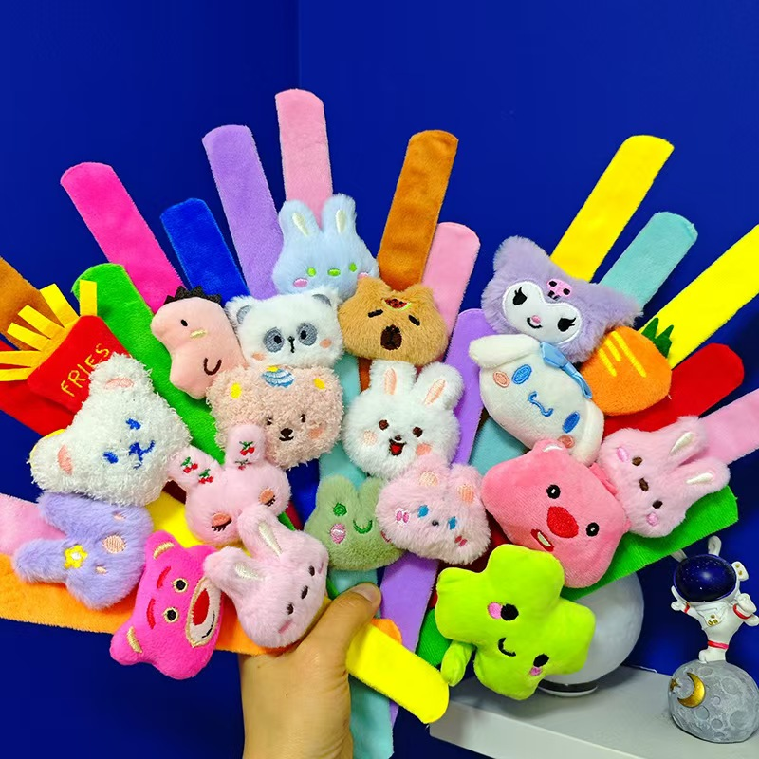 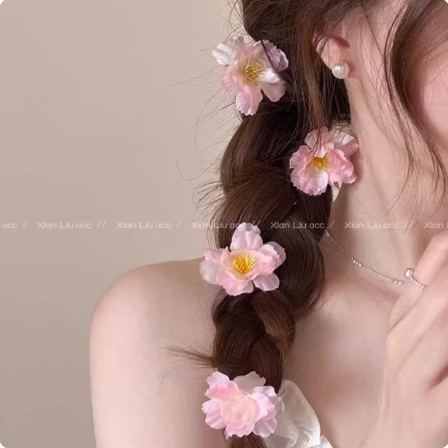 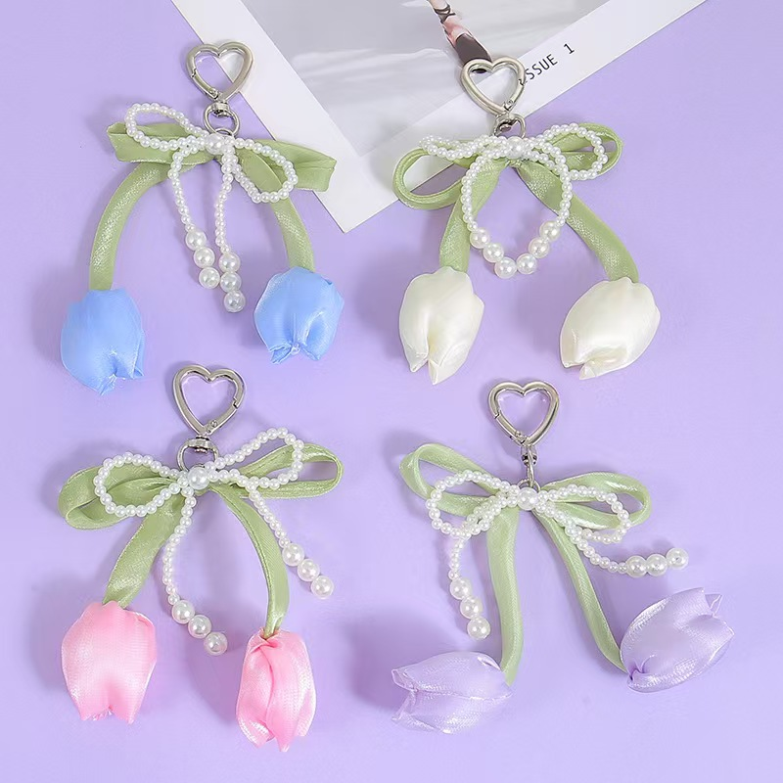
10 |  | 物料 | KT板画面（60*90cm*4个） | 平方 | 5.40 | 1.00 |  |  | 仅画面
11 | 研学课堂 | 指导老师 | 儿童互动手工课堂指导老师 | 人 | 2.00 | 2.00 |  |  | 老师每天2人，合计2天
12 |  | 手工素材 | DIY纸鸢风筝（竹子风筝+150米线+染料礼包） | 个 | 120.00 | 1.00 |  |  | 【淘宝】https://e.tb.cn/h.iOl5iEkUn0L5isr?tk=3NzY5eKwZYe HU926 「风筝diy材料包手工风筝diy制作教学材料竹子空白绘画涂色自制风筝」 点击链接直接打开 或者 淘宝搜索直接打开 | 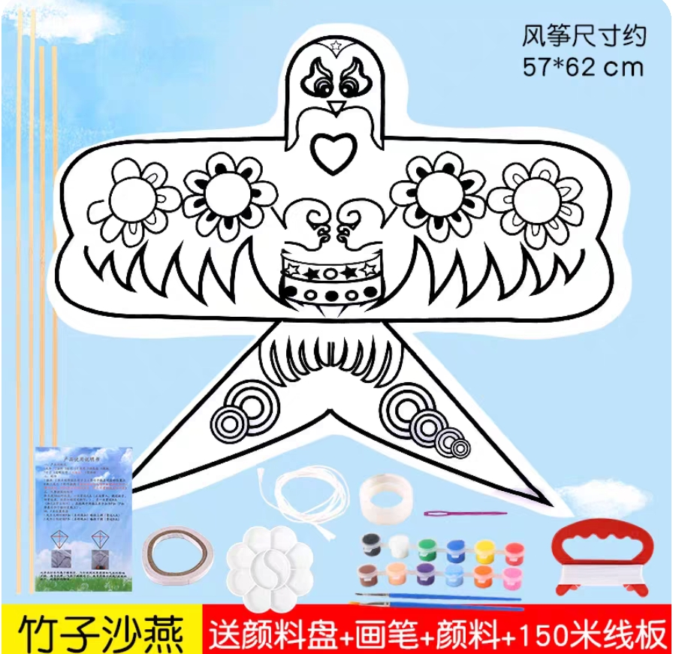
13 |  |  | DIY手绘雨伞(透明雨伞+马克笔） | 个 | 160.00 | 1.00 |  |  | 【淘宝】假一赔四 https://e.tb.cn/h.imoC0ZSHpLPzwkK?tk=G8XT5eKDRuX CZ005 「透明雨伞手工diy材料包儿童手绘涂鸦小空白绘画伞幼儿园学生团建」 | 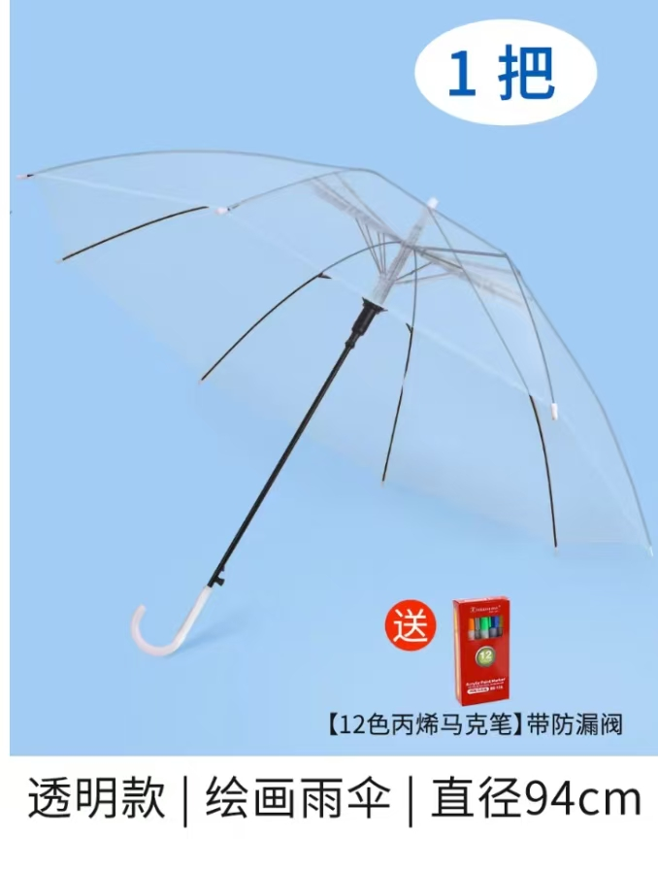
14 |  | NPC银票兑换礼品 | 走路动物/造型狗气球（含绳子） | 个 | 200.00 | 1.00 |  |  | 【淘宝】大促价保 https://e.tb.cn/h.imoyJDV1WYZt2Cv?tk=sZ1n5eKyBBl HU287 「抖音同款柯基气球可爱卡通走路动物牵绳遛狗神器摆地摊搞怪小玩具」 点击链接直接打开 或者 淘宝搜索直接打开 | 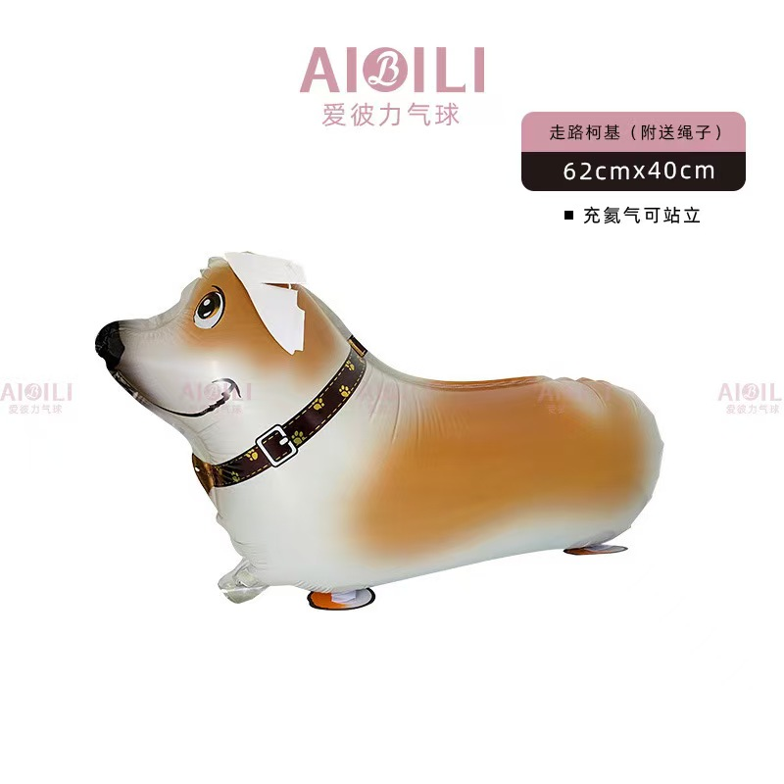
15 |  |  | DIY纸鸢风筝（50cm以上大小竹子风筝+150米线+染料礼包） | 个 | 160.00 | 1.00
16 |  |  | 森系花草雨伞（加厚伞布） | 个 | 120.00 | 1.00 |  |  | 【淘宝】7天无理由退货 https://e.tb.cn/h.iOlJfkfZ6QAoiOX?tk=1grB5eq5b7c CZ057 「森系小清新花草透明雨伞加厚折叠手动自动长柄高颜值拍照道具雨伞」 点击链接直接打开 或者 淘宝搜索直接打开 | 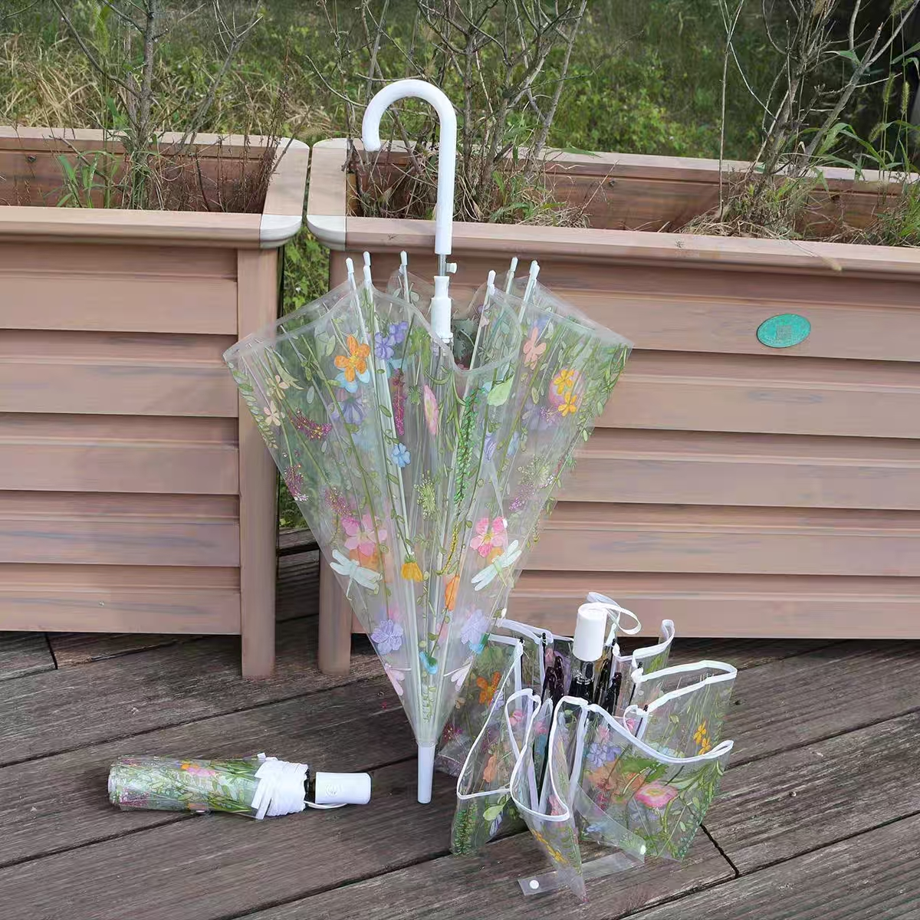
17 |  |  | KT板画面（60*90cm*4个） | 平方 | 5.40 | 1.00 |  |  | 仅画面
18 |  | 撑住·雨衣穿搭大赛 | 升级加厚18丝雨衣 | 套 | 100.00 | 1.00
19 |  |  | 透明宠物雨衣（建议穿戴：4～8斤） | 套 | 60.00 | 1.00
20 |  |  | 磨砂圆点雨伞 | 套 | 100.00 | 1.00
21 | 活动点氛围包装 | 官方摊位包装 | 长条桌KT板画面 （长260cm（180+40+40）*高75cm*2个） | 平方 |  | 1.00
22 |  |  | 门头KT板画面 （300*120cm） | 平方 |  | 1.00
23 |  | 风筝铺子 | 打卡立体异形桁架+kt板 | 套 | 1.00 | 1.00 |  |  |  | 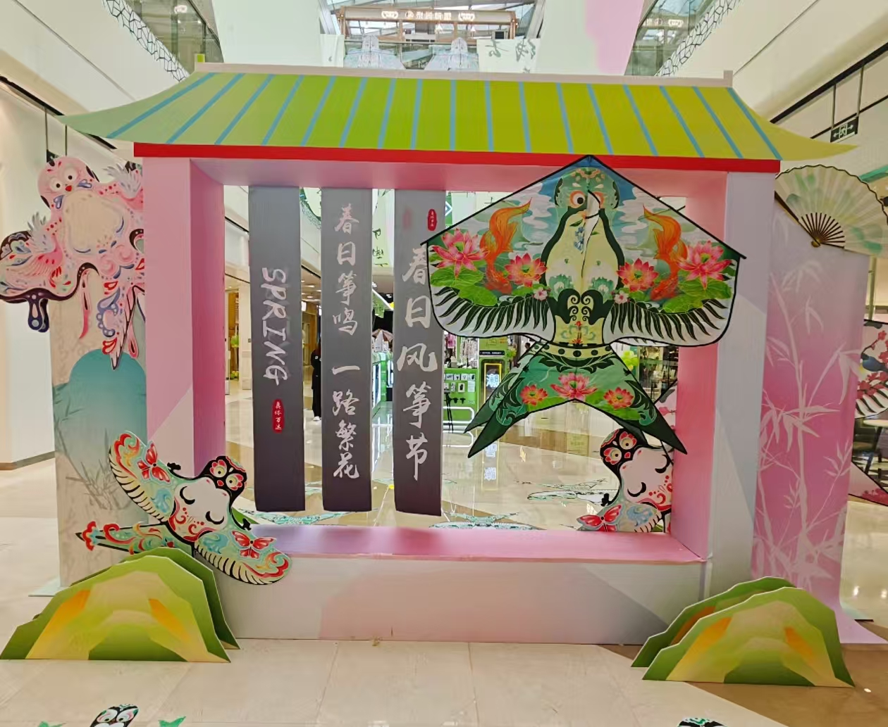
24 |  |  | 风筝铺子装饰（纸鸢+挂布+KT板+铁丝网） | 套 | 1.00 | 1.00 |  |  |  | 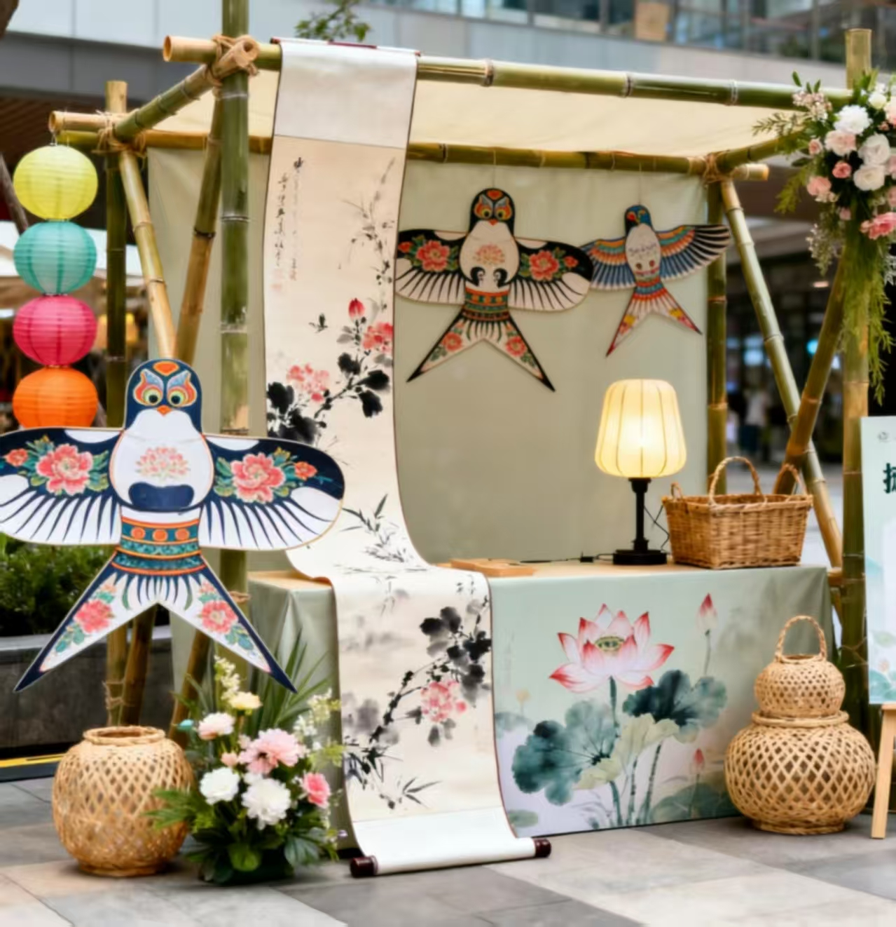
26 | 其他 | 摄影摄像 | 照片精修+30秒视频剪辑 | 个 | 2.00 | 1.00
27 |  | 运输/安装/拆除 | 物料安装及拆除 | 工 | 6.00 | 1.00
28 |  |  | 物料运输 | 趟 | 2.00 | 1.00
29 |  | 兼职 | 打气球 | 人 | 1 | 2
30 |  | 备用金 |  |  |  |  |  | 2000.00 | 预留项，据实结算
 | 合计：
 | 税率：6%
 | 总计： |  |  |  |  |  |  | 0.00

